PRESENTATION
 TODO Liste du directeur d'école 2022/2023
 |  | ou comment mieux gérer ses tâches et son temps ?

 | Voici un outil qui doit permettre au directeur d'école de ne rien oublier des dates, des tâches et des missions qui l'attendent tout au long de l’année scolaire 2022/2023. C’est également un outil qui a vocation à aider le directeur à mieux s’organiser et ainsi mieux gérer son temps.
 | Vous pourrez garder trace des tâches réalisées : cet outil peut vous servir de mémoire. C’est parfois utile !

 | Vous pourrez ainsi chaque mois (une feuille par mois est proposée) : noter les dates importantes dans votre calendrier et repérer les tâches à réaliser en notant les urgences (c'est à dire les priorités prioritaires), les tâches à faire, celles qui sont en cours, et ce qui vous réjouira le plus c'est de noter d'un petit clic les tâches terminées. Vous pourrez noter la date d'échéance de la tâche à réaliser.
 | Une petite croix en face de la tâche à réaliser confirmera qu’elle est bien terminée : le texte sera alors barré.
 | Vous pouvez compléter les listes proposées en ajoutant vos propres tâches si vous le souhaitez.
 | Une colonne est prévue pour noter vos remarques concernant la tâche à réaliser pour cela utiliser la colonne « Remarques »
 | Bon usage ! Très bonne rentrée !
 | N’hésitez pas à faire part de vos remarques si vous utilisez cet outil ! Contact : sylvie.charpentier@ac-poitiers.fr

PLAN CONTINUITE PEDA
TODO LISTE DU DIRECTEUR D'ECOLE 2022/2023

 | DATE Échéance | ETAT | X | TODO Liste | Remarques
 |  |  |  | Préparer son plan de continuité pédagogique à la rentrée 2022
 |  |  |  | "La crise sanitaire, massive et systémique, a démontré la résilience de l'École, au prix de l'énorme effort de ses personnels. Elle nous a aussi collectivement appris que nous devions désormais être prêts à faire face à des crises imprévues. Dans chaque école ou établissement, il convient d'actualiser en cette rentrée les plans de continuité pédagogique élaborés et mis en œuvre depuis 2020. Outre les ressources nationales, une solution pérenne et souveraine de classe virtuelle accessible à tous les professeurs sera désormais garantie toute l'année." Circulaire de rentrée 2022
 |  |  |  | Le document "Préparer son plan de continuité pédagogique"
 |  |  |  | Des fiches pour accompagner les directeurs d'école
 |  |  |  | Le protocole sanitaire à la rentrée 2022
 |  |  |  | Les écoles, collèges et lycées, avec l’appui des corps d’inspection, des équipes des circonscriptions du premier degré, des DSDEN et des rectorats, assureront la continuité des apprentissages dans tous les cas de figure. La présence des élèves aux cours en présentiel est obligatoire et n’est pas laissée à l’appréciation des familles.

 |  |  |  | 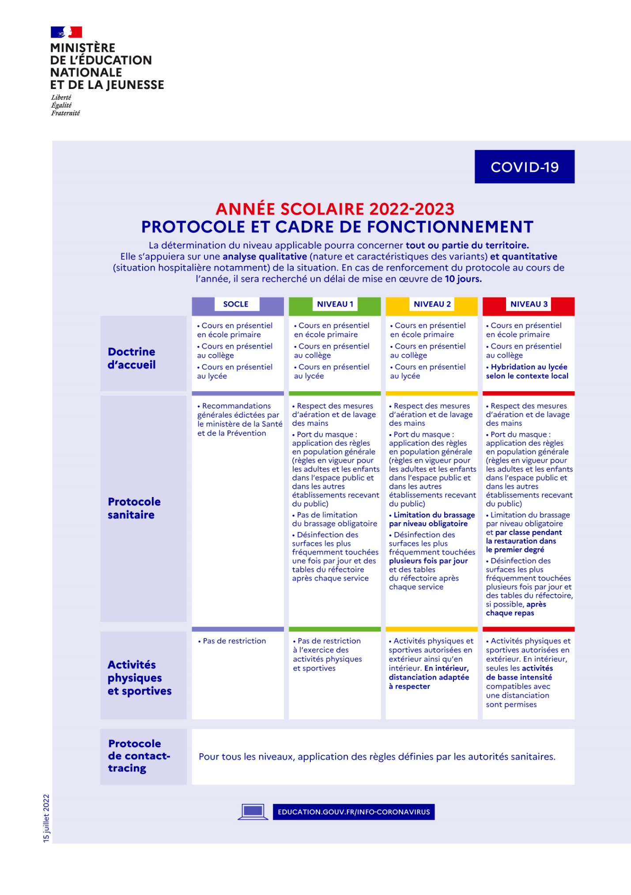

 |  |  |  | Information interne et externe
 |  |  |  | Informer l’ensemble de l’équipe de circonscription et les partenaires (mairie, transports scolaires, péri-scolaire) des modalités de fonctionnement
 |  |  |  | Informer les parents
 |  |  |  | Concertation au niveau des instances de l’école (conseil d’école).
 |  |  |  | Gestion des ressources humaines disponibles
 |  |  |  | Faire un point de situation avec l’IEN (besoins de remplacements).
 |  |  |  | Sécurisation sanitaire et vérification du matériel
 |  |  |  | Mise en œuvre du protocole sanitaire à définir en lien avec la commune notamment en matière de nettoyage/désinfection, approvisionnement en consommables (savon liquide, papier essuiemains, gel hydroalcoolique, masques pour les personnels, etc.) et aménagement des abords. Aménagement des temps de restauration.
 |  |  |  | Accompagnement et renforcement pédagogiques
 |  |  |  | Vérification des coordonnées (téléphone, adresses mail, identifiants de connexion à l'ENT lorsque l'école dispose d'un tel outil) des parents
 |  |  |  | Détection par les enseignants des élèves fragilisés et signalement pour une prise en charge rapide. Les personnels de santé et les RASED pourront être mobilisés. Les fragilités peuvent être de plusieurs ordres : du point de vue des apprentissages, en termes d’équipement numérique ou de connexion, en situation de fragilité sanitaire.
 |  |  |  | Suivi précis de l’absentéisme.
 |  |  |  | Optimiser l’agencement des salles de classe
 |  |  |  | Réfléchir à des aménagements possibles en concertation avec la collectivité
 |  |  |  | Mobiliser les autres locaux des écoles
 |  |  |  | Ne pas se limiter aux seules salles de classe banalisées ; peuvent être utilisés tous les locaux et espaces et particulièrement ceux susceptibles d’accueillir un groupe classe entier : préau, CDI, salle polyvalente, gymnase, salles disciplinaires, hall d’entrée et circulation large (sous réserve bien évidemment du respect des règles de sécurité), amphithéâtre, salle informatique, salle RASED,...
 |  |  |  | rechercher, en liaison avec les collectivités territoriales, des lieux adaptés à l’enseignement même si ce n’est pas leur fonction première. Habilités à recevoir du public, ils peuvent servir à l’enseignement de groupes classe entiers (ou fractionnés). Leur nature peut être diverse : gymnase, salle des fêtes, salle polyvalente, bibliothèque, théâtre, musée, cinéma, etc.
 |  |  |  | Au sein et à l’extérieur de l’école, les espaces de plein air peuvent enfin constituer des lieux d’enseignement à part entière

